属性装备表
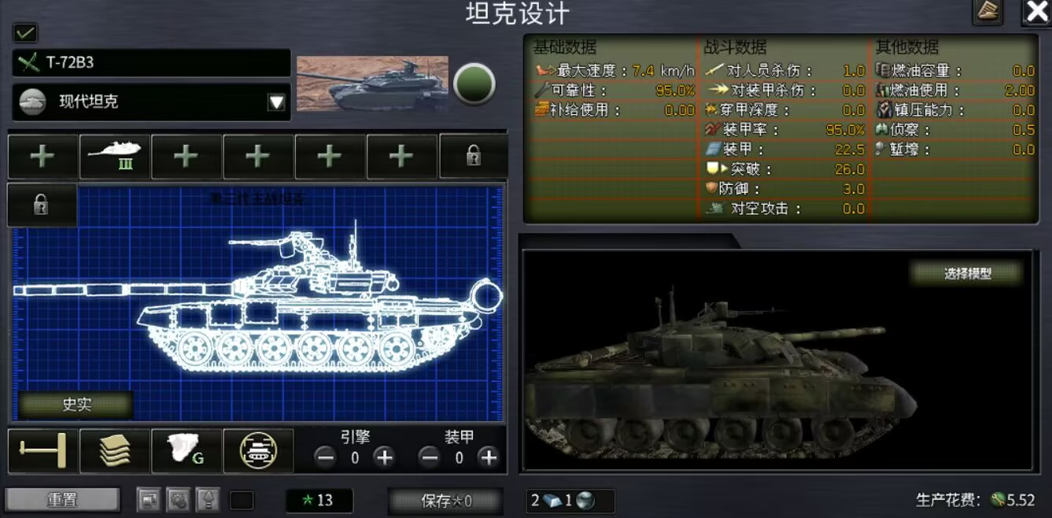
 | 主要属性 |  |  |  |  |  |  |  |  |  |  |  |  |  |  | 次要属性
 | 品质 | 最高等级 | 重量/kg | 动力/马力 | 生命值 | 生命回复/点/s | 装甲厚度/mm | 撞击伤害 | 基础伤害 | 软攻倍率/% | 穿甲攻击倍率/% | 穿深/mm | 射速/发/min | 暴击率 | 爆伤倍率 | 地形惩罚衰减率 | 备注
局外
引擎 |  |  |  | +
装甲耐久 |  |  |  |  | +
装甲 |  |  | + |  |  |  | +
攻击力 |  |  |  |  |  |  |  |  | +
攻击速度 |  |  |  |  |  |  |  |  |  |  |  |  | +
暴击 |  |  |  |  |  |  |  |  |  |  |  |  |  | +
爆伤 |  |  |  |  |  |  |  |  |  |  |  |  |  |  | +
污染转化率（经验值倍率）

配件（可升级、线性成长）
遥控武器站 | 白 |  | 300 |  |  |  |  |  | 10%
破障设备 | 白 |  | 100 |  |  |  |  | 10
改进自动装弹机 | 白 |  | 100 |  |  |  |  |  |  |  |  |  | 10
克里斯蒂悬挂 | 蓝 |  | 200 | 10%
外挂履带板 | 白 |  | 200 |  | 50
尾翼稳定脱壳穿甲弹（APFSDS） | 紫 | 1 | 500 |  |  |  |  |  |  |  | 20% | 50
烟雾弹 | 紫 |  | 100 |  |  |  |  |  |  |  |  |  |  |  |  |  | 降低一定范围内敌人速度
无线电设备 | 紫 |  | 100 |  |  |  |  |  |  |  |  |  |  |  |  |  | 呼叫有冷却时间的炮击支援
先进热成像仪 | 白 |  | 100 |  |  |  |  |  | 5%
散热器 | 白 |  | 100 | 5%
车载空调 | 白 |  | 100 |  | 20
额外弹药架 | 白 |  | 100 |  | -20 |  |  |  | 5% |  |  |  | 10
长倍径炮管 | 蓝 |  | 300 |  |  |  |  |  |  |  |  | 10 | -5 |  | 10%
激光测距仪 | 白 |  | 100 |  |  |  |  |  |  |  |  |  |  | 3%
半穿甲弹 | 紫 |  | 100 |  |  |  |  |  |  | 10% |  |  |  |  | 30% |  | 提高软攻
串联破甲战斗部 | 紫 | 1 | 100 |  |  |  |  |  |  |  | 20% | 50 |  |  |  |  | 仅限导弹和坦克炮
编程弹 | 紫 |  | 100 |  |  |  |  |  |  | 20% |  |  |  | 10% |  |  | 仅限机炮和榴弹，提高软攻
车身附加装甲 | 蓝 |  | 500 |  | 50 |  | 20 | 10
燃气轮机 | 紫 |  | 300 | 20%
液气悬挂 | 蓝 | 10 | 200 |  |  |  |  |  |  |  |  |  |  |  |  | 10% | 减少地形惩罚
维护工具箱 | 白 |  | 100 |  |  | 1
激光压制系统 | 紫 |  | 100 |  |  |  |  |  |  |  |  |  |  |  |  |  | 有冷却时间，开启后对所有瞄准玩家的远程怪造成持续伤害
主动防御系统 | 紫 |  | 100 |  |  |  |  |  |  |  |  |  |  |  |  |  | 有限次数拦截一定范围内远程攻击
纤维内衬层 | 紫 |  | 500 |  |  |  |  |  |  |  |  |  |  |  |  |  | 抵御一次致命的穿透攻击
爆炸反应装甲 | 红 |  | 500 |  |  |  |  |  |  |  |  |  |  |  |  |  | 抵御一次任意致命攻击，可以和内衬共存，效果优先触发爆反
外挂导弹发射架 | 紫 |  | 100 |  |  |  |  |  |  |  |  |  |  |  |  |  | 有冷却时间的可以对指定目标进行攻击的技能
红外对抗设备 | 紫 |  | 100 |  |  |  |  |  |  |  |  |  |  |  |  |  | 干扰怪的远程攻击，效果没想好
泄压阀 | 蓝 | 最高60% | 200 |  |  |  |  |  |  |  |  |  |  |  |  |  | 降低被击穿伤害
全穿甲弹链 | 红 | 1 | 100 |  |  |  |  |  |  | -50% |  | 400% |  |  |  |  | 仅机炮可用
被帽风帽穿甲弹 | 红 | 1 | 100 |  |  |  |  |  |  | -30% |  | 1400% |  |  |  |  | 仅榴弹可用

局外
车辆类型 |  |  | 重量/kg | 动力/马力 | 生命值 | 生命回复/点/s | 装甲厚度/mm | 撞击伤害 | 覆甲率/% | 转向速度/°/s
改进公务车 |  |  | 2000 | 200 | 100 | 0 | 0 | 0 | 0% | 60 |  |  |  |  |  |  | 不能搭载武器，不能原地转向
轮式战车 |  |  | 20000 | 1000 | 150 | 0 | 50 | 0 | 30% | 60 |  |  |  |  |  |  | 不能原地转向
装甲车 |  |  | 35000 | 1200 | 300 | 0 | 100 | 0 | 60% | 60
坦克 |  |  | 60000 | 1500 | 500 | 0 | 200 | 10 | 90% | 45

主武器类型 |  |  | 基础伤害 | 基础伤害修改比例 | 软攻倍率/% | 穿甲攻击倍率/% | 穿深/mm | 射速/发/min | 子弹飞行速度 | 爆伤倍率
榴弹炮 |  |  | 10 | 200% | 90% | 10% | 5 | 40 | 740 | 200%
机炮 |  |  | 10 | 20% | 70% | 70% | 20 | 180 | 900 | 200% |  |  |  |  |  |  | 非AOE或AOE范围小
坦克炮 |  |  | 10 | 100% | 60% | 60% | 200 | 60 | 1500 | 200%
导弹 |  |  | 10 | 120% | 50% | 80% | 250 | 50 | 500 | 200% |  |  |  |  |  |  | 飞行速度有限，高速目标可以甩掉

装甲类型 |  |  | 重量 | 装甲厚度
均质钢装甲 |  |  | 100% | 100%
复合装甲 |  |  | 120% | 150%
轻型材料 |  |  | 80% | 0% |  |  |  |  |  |  |  |  |  |  |  |  | 不可在坦克上装备

